問合せ記入票
問 合 せ 記 入 票

システム名 | AsPLAs | 記入日 | 2025-09-17
画面名・帳票名 | CSV出力（実行）/CSV出力（条件） | 記入者 | 佐野 将太郎
問合せ内容 | DataClosetでxlsx形式の雛形を設定して出力したファイルを開こうとするとエラーメッセージが表示されて開けない。

添付資料 | 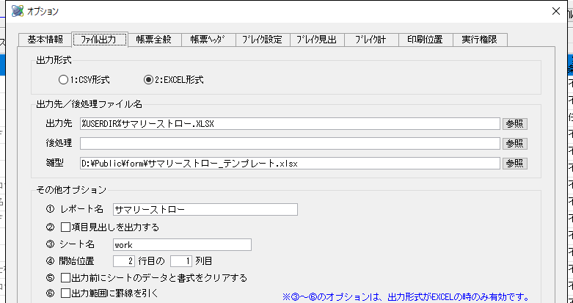

問合せ区分 | システム不具合 | 受付日時
対応担当 |  | 対応担当者名
影響度 | 大 | 復旧予定日時
回答

情シス検証者 |  | 復旧完了日時

